2 đại lượng
Sinh khối (g/hũ) |  |  |  |  |  | Hỏi sữa nào có hàm lượng dinh dưỡng cao nhất?
 | Sữa dê | Sữa bò | Sữa cừu
50 g/L | 12.53 | 10.35 | 12.13 |  |  | Sử dụng phương pháp so sánh Anova 2 đại lượng
 | 12.66 | 10.45 | 13.2
 | 11.53 | 10.12 | 12.05
100 g/L | 14.65 | 12.47 | 14.25
 | 14.78 | 12.57 | 14.4
 | 13.65 | 12.24 | 14.17
150 g/L | 16.15 | 13.97 | 15.95
 | 16.28 | 14.07 | 15.3 |  | Giải thích bảng
 | 15.15 | 13.74 | 15.67

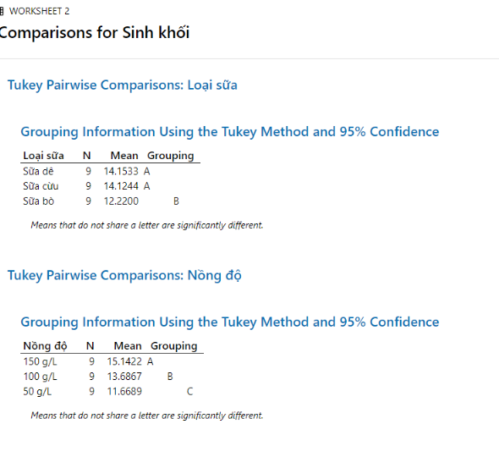
Loại sữa | Nồng độ | Sinh khối |  |  |  | Sữa dê | Sữa bò | Sữa cừu | Trung bình loại sữa
Sữa dê | 50 g/L | 12.53 |  |  | 50 g/L | 12.24 | 10.31 | 12.46 | 11.67 | C
Sữa dê | 50 g/L | 12.66 |  |  | 100 g/L | 14.36 | 12.43 | 14.27 | 13.69 | B
Sữa dê | 50 g/L | 11.53 |  |  | 150 g/L | 15.86 | 13.93 | 15.64 | 15.14 | A
Sữa dê | 100 g/L | 14.65 |  |  | Trung bình nồng độ | 14.15 | 12.22 | 14.12
Sữa dê | 100 g/L | 14.78 |  |  |  | A | B | A
Sữa dê | 100 g/L | 13.65
Sữa dê | 150 g/L | 16.15
Sữa dê | 150 g/L | 16.28 |  | Means that do not share a letter are sinificantly different
Sữa dê | 150 g/L | 15.15 |  | Giá trị trung bình mà không cùng ký tự là có sự khác biệt
Sữa bò | 50 g/L | 10.35 |  | Cùng giá trị A: sẽ có giá trị tương đương nhau không có sự khác biệt
Sữa bò | 50 g/L | 10.45 |  | Giá trị A và B : có giá trị dinh dưỡng khác nhau
Sữa bò | 50 g/L | 10.12
Sữa bò | 100 g/L | 12.47
Sữa bò | 100 g/L | 12.57
Sữa bò | 100 g/L | 12.24
Sữa bò | 150 g/L | 13.97
Sữa bò | 150 g/L | 14.07
Sữa bò | 150 g/L | 13.74
Sữa cừu | 50 g/L | 12.13
Sữa cừu | 50 g/L | 13.2
Sữa cừu | 50 g/L | 12.05
Sữa cừu | 100 g/L | 14.25
Sữa cừu | 100 g/L | 14.4
Sữa cừu | 100 g/L | 14.17
Sữa cừu | 150 g/L | 15.95
Sữa cừu | 150 g/L | 15.3
Sữa cừu | 150 g/L | 15.67

